DASHBOARD_BUS
INFORME DE PARQUE AUTOBUS
Parque 01/01/2026

 | ANDALUCIA |  | ARAGON |  | ASTURIAS |  | BALEARES |  | CANARIAS |  | CANTABRIA |  | CASTILLA LA MANCHA |  | CASTILLA LEON |  | CATALUÑA |  | CEUTA |  | EXTREMADURA |  | GALICIA
48 | 30 | 69 | 74 | 40 | 93 | 88 | 54 | 20 | 12 | 49 | 90 | 56 | 52 | 46 | 76 | 82 | 76 | 41 | 9 | 37 | 50 | 28 | 88

61.908
IVECO : 6.548
MAN : 6.296
SCANIA : 5.572
VOLVO : 3.038
PEGASO : 2.038
SETRA : 1.979
RENAULT : 1.921
FORD : 1.799
OTOKAR : 1.023
TOP 10 MARCAS
MERCEDES : 12.979
TOTAL UDS. x PROVINCIAS

1º
2º
3º
4º
5º
6º
7º
8º
9º
10º

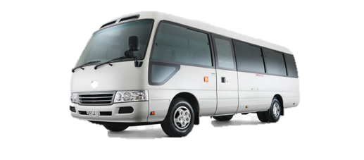
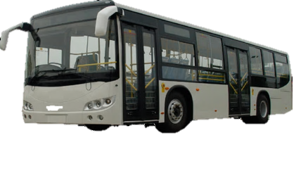
TOTAL UDS. x CC. AA.
61.908
 | Autobus/autocar (> 30 plazas) |  | Microbus/minibus (hasta 30 plazas)
9 | 0.2 | 3 | 0.2

DISTRIBUCION x EDAD
TIPOS DE COMBUSTIBLE
0-5 años | 27.12%
6-10 años | 25.76%
11-15 años | 15.08%
16-30 años | 22.90%
> 30 años | 9.14%
 | DIESEL | GASOLINA | ELECTRICO | HIBRIDO | GAS | OTROS
 | 83.01% | 0.45% | 3.46% | 7.20% | 5.23% | 0.66%
DISTRIBUCIÓN DE PARQUE x AÑOS
 | uds
2025 | 4,321
2024 | 4,354
2023 | 3,731
2022 | 2,406
2021 | 1,980
2020 | 2,133
2019 | 3,399
2018 | 3,458
2017 | 3,578
2016 | 3,378
2015 | 2,623
2014 | 1,864
2013 | 1,532
2012 | 1,441
2011 | 1,876
2010 | 1,618
2009 | 1,773
2008 | 1,904
2007 | 1,650
2006 | 1,260
2005 | 1,191
2004 | 964
2003 | 709
2002 | 521
2001 | 495
2000 | 496
1999 | 455
1998 | 387
1997 | 431
1996 | 321
> 30 años | 5,659

